시스템 룰
해킹

1. 시스템 개요
- 해킹을 통해서 드론을 조작하거나 지형의 변화를 나타냄
- 두가지 형태의 조작을 구성하여 타입에 따라 조작 방식을 사용 할 수 있도록 제작
- 드론과 지형 기믹 각 두가지의 타입을 분류하고 정의
- 모든 드론과 기믹을 프리팹화 할 수 있도록 제작
- 모든 해킹에 공통적으로 사용 할 UI와 데이터값을 표기

2. 시스템 룰

명칭 | 내용 |  | 데이터 형 | 비고
hacking_Time | 해킹에 필요한 시간 |  | 실수형
hacking_range | 해킹이 가능한 범위 |  | 실수형

- 해당 시스템은 에임 모드와 연계된다. _player 문서 참조
- 해킹 되는 대상과 플레이어와의 거리로 해킹 가능 여부를 판단한다. |  |  |  |  |  | 변경 전
- 에임 모드가 되지 않은 상태에서는 CCTV (오브젝트)의 해킹 UI만을 표기한다. |  |  |  |  |  | - 에임 모드를 하지 않은 상태에서 해킹 가능 범위 내에 플레이어가 있을 경우 해킹 마크를 표기한다.
- 에임 모드로 진입 시 해킹이 가능한 오브젝트의 해킹 UI를 표기한다. (추가) |  |  |  |  |  | - 기본 상태에서 해킹 범위 밖에 있을 경우 해킹 마크를 표기하지 않는다.
- 에임 모드에서 오브젝트의 표기 범위에 에임을 맞추면 해당 오브젝트에 대한 설명을 표기한다. (카메라 제외)
- 범위 밖으로 벗어 날 경우 섦명 창을 제거 한다.
- 에임모드에서 해킹 대상이 해킹 불가능 상태일 경우 해킹 불가능 마크를 표기한다.
- 에임 모드에서 해당 오브젝트를 판단 할 경우 해킹 정보 UI를 표기한다.
- 해킹 가능과 불가 상태를 판단하여 UI에 표기한다.
- 해킹 진행 중에 공격을 당하면 해킹이 취소 된다.

해킹 불가 조건 |  |  |  | 해킹 범위 표기 |  |  |  | 이전 버전 (문제 : 연산량이 늘어나 부담으로 인해 방식 변경)
명칭 | 내용 |  |  | - 각 오브젝트가 UI 표현에 대한 거리 값을 가지고 있음 |  |  |  | - Box collider를 이용한 범위 파악
해킹 범위 | 해킹 가능 범위 내에 플레이어가 존재 하지 않을 경우 |  |  | - 오브젝트 마다 다른 UI 표현 거리 값을 가지고 있음 (이를 통해 오브젝트마다 출력 거리 조절하여 레벨 디자인) |  |  |  | - Box collider의 크기를 기획자가 조정하여 범위를 조정
해킹 방어 | 해킹 할 대상이 해킹 방어 기능이 있을 경우 |  |  | - 플레이어가 UI 표현 범위안에 들어 갈 경우 UI를 지속해서 표기함 |  |  |  | - 범위를 이용해서 유저가 사용가용한 오브젝트를 이동하면서 찾을 수 있도록 제작
해킹 중복 | 플레이어는 한번에 하나의 물체만 해킹 할 수 있다. |  |  | - 플레이어가 범위에서 벗어날 경우 UI 표기를 중지함

3. UI 표기
3.1 노말_해킹 마크 기본 표기



해킹 가능 |  | 해킹 불가능 (해킹 방어일 경우에만 해당 모드에서 표기)

3.2 에임 모드 표기 마크

 |  | 해킹 오브젝트의 범위 밖에서 에임으로 조준 할 경우 표기하는 UI
 |  | *기획자 임의로 작성한 UI로 변경가능합니다.

해킹 불가능


 |  | - 드론/지형 지물 모두 범용으로 사용 할 수 있도록 제작
 |  | - 해킹 모드로 진입 후 에임을 맞출 경우 명칭과 해킹에 필요한 시간을 표기

 |  | 필요 정보 | 내용 |  |  | 비고
 |  | 해킹 키
 |  | 해킹 아이콘
 |  | 해킹 게이지
 |  | 오브젝트 명칭으로 표기

설명창
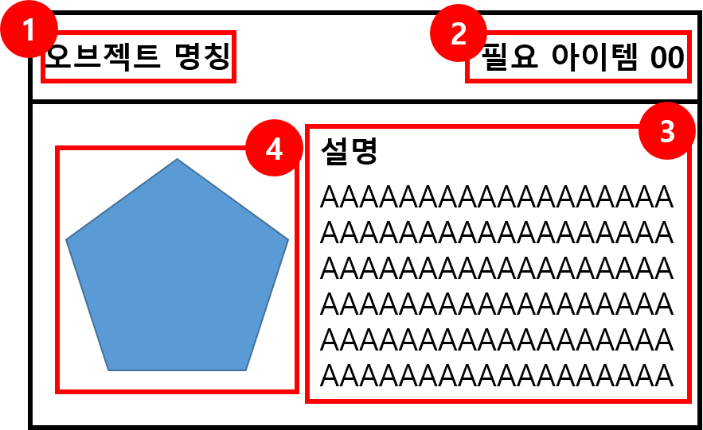

 |  |  | No. | 명칭 | 내용 |  | 비고
 |  |  | 1 | 오브젝트 명칭 | 해킹 대상이 되는 오브젝트의 명칭을 표기
 |  |  | 2 | 필요 아이템 | 해킹을 위해서 필요한 아이템 명칭과 개수 표기
 |  |  | 3 | 오브젝트 설명 | 오브젝트에 대한 설명 다음 행동이나 해킹 시 변화 등
 |  |  | 4 | 해킹 아이콘 | 해당 오브젝트의 아이콘

해킹 불가능 |  |  |  |  | 해킹 선 조건 없음

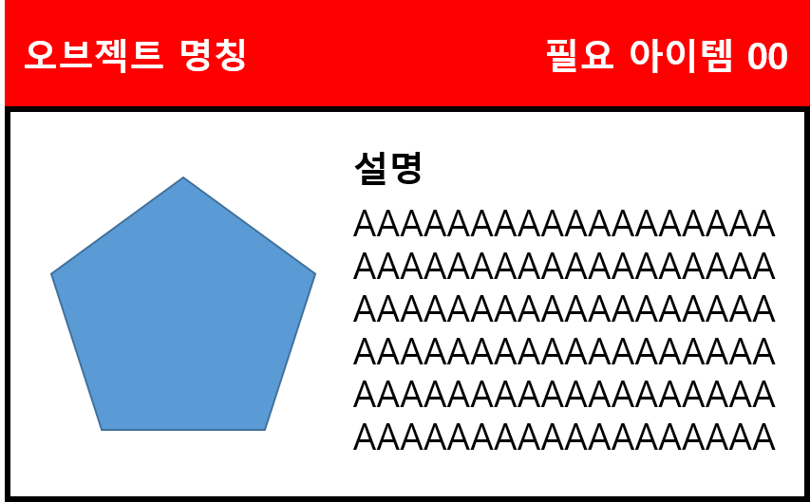
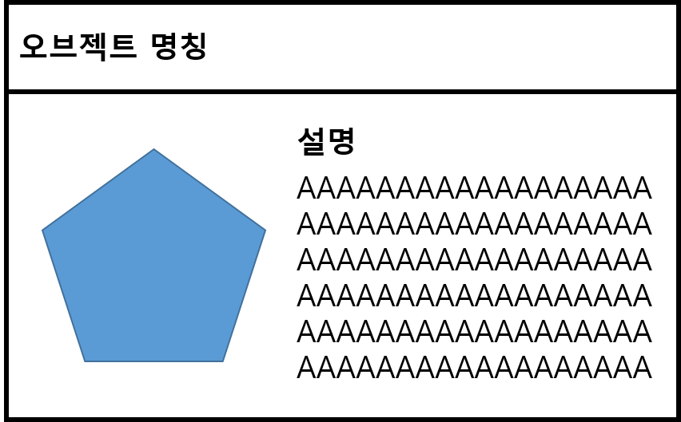

보유 하고 있는 아이템이 만족 되지 않아 해킹이 불가능 할 경우 표기 |  |  |  |  | 해킹을 위한 선 조건이 없을 경우 표기

4. 해킹 진행 |  |  | 5. 해킹 취소
- 에임 모드에서 해킹 하고자 하는 오브젝트 지정 |  |  | - 해킹이 진행 중일 때 게이지와 관계 없이 F 키를 해제 할 경우 취소 됨
- 해킹 UI 출력 |  |  | - 해킹이 진행 중일 떄 게이지와 관계 없이 에임 모드를 해제 할 경우 취소 됨
- 오브젝트 상태 판단 |  |  | - 해킹 취소 시 게이지는 다시 0값으로 변경 되어 취소 됨
- 해킹에 필요한 시간 동안 해킹 키(상호작용 키 (F)) 입력 |  |  | - 해킹 진행 상태에서 공격 당할 경우
- 해킹 타입에 따라 작동

6. 애니메이션 출력 룰

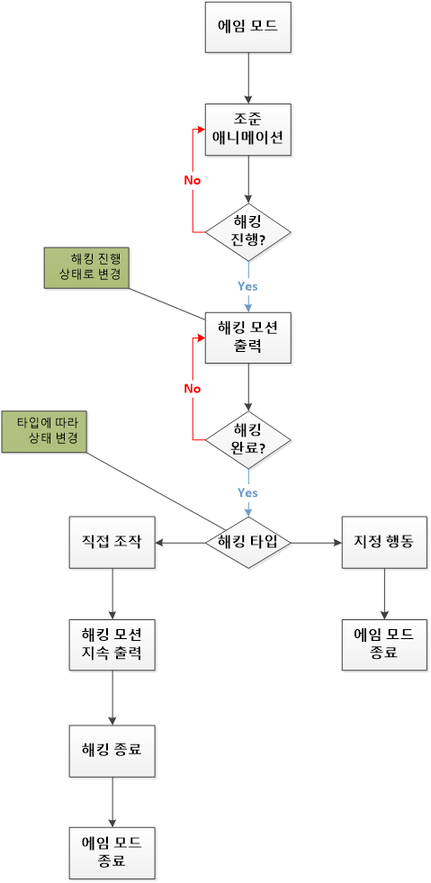

7. 예시

기본 상태

에임 모드

오브젝트 설명

해킹 불가 |  |  |  |  | 해킹 가능

해킹_드론
해킹_드론 해킹(조종)

1. 시스템 개요
- 해킹 시스템 중 드론을 해킹 했을 때를 설명하는 문서이다.
- 드론 조작을 통해서 길을 새롭게 만들어 내거나 다른 드론을 무력화 시키는 형태

2. 시스템 룰
- 해당 기능은 조준(AIM) 기능과 연계되어 진행 된다.
명칭 | 내용 | 데이터 형 | 비고 | 명칭 | 내용 | 데이터 형 | 비고
Control_Time | 조종하는 시간 값 | 실수형 |  | Move_Speed | 드론 이동 속도 | 실수형
Stun_time | 드론 해킹 종료 후 무력화 시간 | 실수형 |  | Drone_skill | 드론이 보유 하고 있는 스킬 | 텍스트

2.1 플레이어 해킹 룰 |  |  |  | 2.2 드론 해킹 후 (드론 조작)
- 플레이어는 한번에 하나의 드론을 해킹 할 수 있다. |  |  |  | - 각 드론마다 가지고 있는 데이터가 다르며 드론마다 입력된 데이터의 영향을 받는다.
- 드론은 모두 직접 조작하는 형태로 이뤄져 있다. |  |  |  | - 드론 종류에 따라 데이터를 분리한다.
- 플레이어 캐릭터를 기존 위치에 두고 드론으로 캐릭터를 변경한다. |  |  |  | - 플레이어가 해킹 후 드론을 조작 할 경우 드론에 있는 데이터 값에 영향을 받아 움직인다.
- 플레이어는 해킹 이후 해킹 모드를 해제 하기 전까지 플레이어 캐릭터를 조작 할 수 없다. |  |  |  | - 드론의 이동 속도는 Move_Speed 값에 영향을 받는다.
- 플레이어 캐릭터를 기존 위치에 두고 드론으로 캐릭터를 변경한다. |  |  |  | - 드론이 보유 하고 있는 스킬을 사용 할 수 있다. |  | - 드론 스킬 관련 페이지 확인
- 플레이어는 드론을 Control_time 동안 조작 할 수 있다. |  |  |  | - 드론 해킹 이펙트 출력
- 각 드론 마다 Control_time이 다르다.
- Control_time 지나면 다시 플레이어 화면으로 돌아온다. |  |  |  | - 드론 해킹 상태에서는 해킹 UI를 표기하지 않는다.
- Control_time이 지나기 전 플레이어는 F 키를 사용해서 해킹 모드를 풀 수 있다.
 |  |  |  | 4. 드론 해킹 흐름도
2.3 해킹 종료
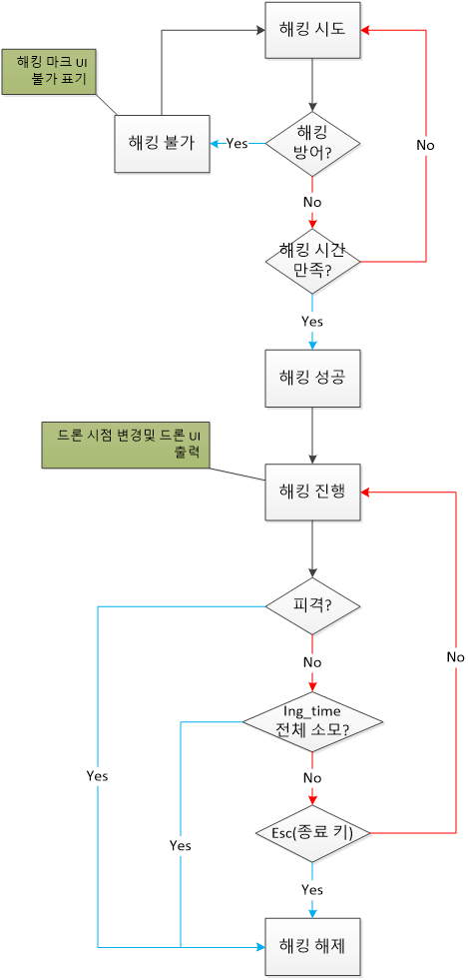
- 플레이어가 드론에게 공격 받을 경우 해킹 상태 강제 종료
- 플레이어가 조작을 종료 할 경우 종료
- Control_time이 모두 지날 경우 해킹 종료
- 해킹 종료 후 이펙트 제거
- 해킹 종료 후 드론 무력화 상태로 변경

2.4 드론 복귀 룰
- 해킹 종료 후 드론이 (Stun_time) 값에 따라 무력화 후 드론 원위치로 이동
- 무력화 종료 후 드론 이동
- 각 드론 별로 무력화 시간이 다름

명칭 | Default 값
Stun_time | 10

3. UI 표기


명칭 | 내용 | 비고
드론 남은 시간 | 드론을 조작하는데 남은 시간을 표기
스킬 | 드론이 사용 할 수 있는 스킬과 쿨타임을 표기

4. 드론 연출

해킹_지형지물
해킹_지형 지물

1. 시스템 개요
- 지정된 행동을 취하는 행동 오브젝트와 조작 시 직접적으로 조작 하는 형태로 변경되는 조작 오브젝로 구성되어있다.
- 퍼즐적인 요소를 강화하기 위한 요소

2. 시스템 룰

데이터 구성
명칭 | 내용
objcet_type | 오브젝트의 타입이 조작 오브젝트인지 행동 오브젝트인지 판단
Move_speed | 오브젝트가 이동하는 속도 값

2.1 지정행동 룰

- 노드와 움직일 오브젝트로 구성되어 있다.
- 해킹 시 지정된 노드를 따라서 움직이며 노드는 유저에게 표기하지 않는다.
- 해킹 종료 후 다시 원래 자리로 돌아간다.
- 이동 속도는 Move_speed 값에 영향을 받는다.

2.2 직접 조작 룰

- 유저가 직접적으로 이동을 지시 하여 움직이는 형태의 오브젝트
- 플레이어 조작 키와 동일하게 움직임을 가진다.
- 지형지물에 따라 조작 법이 다를 수 있으며 해당 내용은 각 오브젝트 설명에서 다룬다.
- 해킹 종료 후 다시 기존의 위치로 초기화 시킨다.

3. 각 오브젝트 별 작동 구성
3.1 크레인
- 크레인 종류

명칭 | 내용 | 타입 | 비고
배치 크레인 | 맵에 배경 오브젝트를 배치 하는 형태 | 지정 행동
납치 크레인 | 돌아다니는 드론을 잡아 올리는 형태의 크레인 | 직접 행동

- 구현 데이터
명칭 | 내용 | 데이터 형 | 비고
MOVE_SPEED | 오브젝트 제거를 위한 속도 | 정수형

지정행동
- 크레인 범위 내에 있는 오브젝트를 들어서 옮기는 형태
- 들게 되는 오브젝트를 기획자가 지정 (유저조작X)
- 옮기게 되는 위치를 포인트로 지정하게 되며 2개의 포인트를 이동한다.
- 이동 시 원형으로 이동 하게 되며 다음과 같은 그림 처럼 구성 되어 있다.
- 이동이 완료 된 이후 해킹을 재 실행 할 경우 원래 있던 위치로 오브젝트를 초기화 시킨다.

원형 이동 형태 |  | 상하 이동 형태
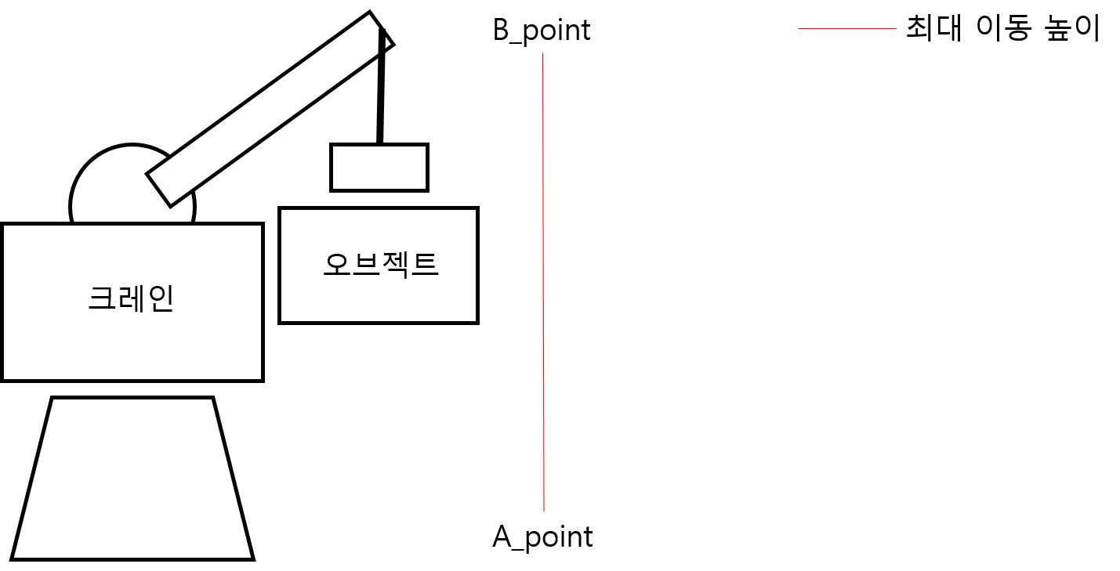
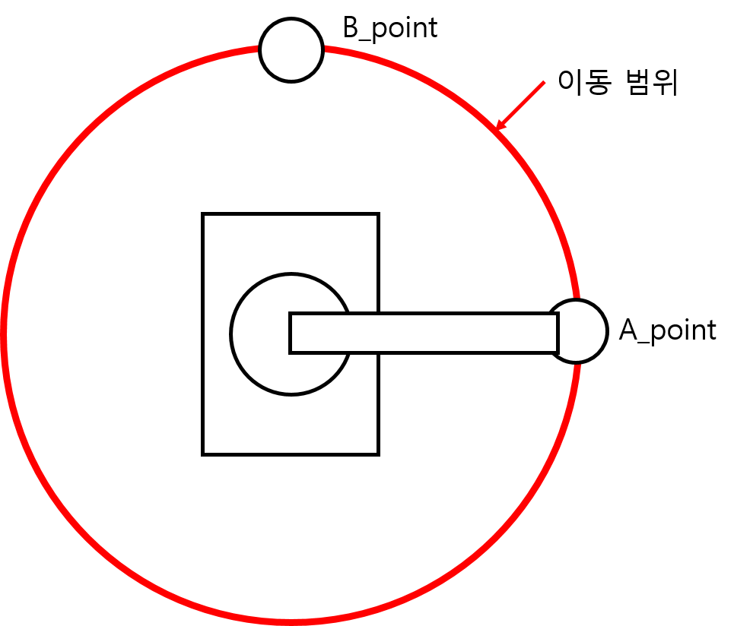

- 지정 행동 조작시 해당 포인트를 (Move_speed) 값 만큼의 속도로 이동하게 된다.
보류
- 두개의 형태가 동시에 존재하는 경우 재 입력을 통해서 작동한다.
- 두개의 형태가 동시에 존재하는 경우 2회 입력 UI를 출력한다.

- 2회 입력 UI

직접 조작

- 구현 데이터
명칭 | 내용 | 데이터 형 | 비고 | ㅈ
MOVE_SPEED | 오브젝트 제거를 위한 속도 | 정수형
MOVE_MAX_RANGE | 이동 범위 최대 값 | 실수형
MOVE_MIN_RANGE | 이동 범위 최소 값 | 실수형

